Etappe 6
Etappe 6: Entlarve die Hypothekenmarge

H y p o t h e k a r z i n s e n & R e f e r e n z z i n s e n |  |  |  |  |  |  |  |  |  |  |  |  |  |  |  | B e d i e n u n g s a n l e i t u n g
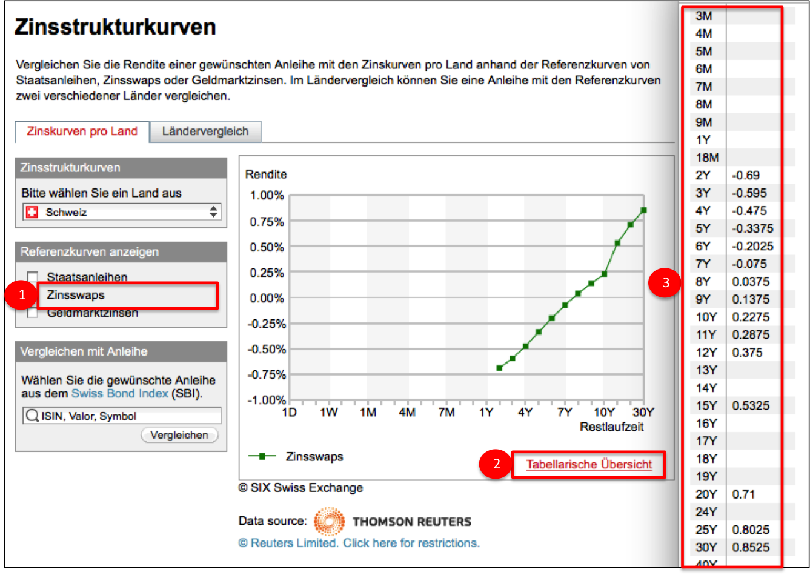
Referenzzinssätze | Swapsätze CHF |  |  |  |  |  |  |  |  |  |  |  |  |  |  | Hier geht’s zu den Referenzzinssätzen (Swapsätze)
 | 2 Jahre | -0.69% |  |  |  |  |  |  |  |  |  |  |  |  |  | 1) Nur Zinsswaps auswählen (Staatsanleihen nicht auswählen)
 | 3 Jahre | -0.60% |  |  |  |  |  |  |  |  |  |  |  |  |  | 2) dann Tabellarische Übersicht drücken
 | 4 Jahre | -0.48% |  |  |  |  |  |  |  |  |  |  |  |  |  | 3) und die Zinssätze in unsere Exceltabelle übertragen
 | 5 Jahre | -0.33%
 | 6 Jahre | -0.20% |  |  |  |  |  |  |  |  |  |  |  |  |  | ODER
 | 7 Jahre | -0.08%
 | 8 Jahre | 0.04% |  |  |  |  |  |  |  |  |  |  |  |  |  | Direkter Link zu der Tabelle für die Referenzzinssätze (Swapsätze)
 | 9 Jahre | 0.14%
 | 10 Jahre | 0.23%
 | 12 Jahre | 0.37%
 | 15 Jahre | 0.53%
 | 20 Jahre | 0.71%
 | 25 Jahre | 0.80%

Bank |  |  | 2 Jahre | 3 Jahre | 4 Jahre | 5 Jahre | 6 Jahre | 7 Jahre | 8 Jahre | 9 Jahre | 10 Jahre | 12 Jahre | 15 Jahre | 20 Jahre | 25 Jahre | Entspricht den verschiedenen Laufzeiten für Hypotheken in Jahren (2 bis 25 Jahre).
 | Dein Banken-Angebot (linke Skala) |  | 1.03% | 1.04% | 1.11% | 1.25% | 1.41% | 1.56% | 1.69% | 1.81% | 1.92% | auf Anfrage | auf Anfrage | auf Anfrage | auf Anfrage | Hier geht’s zu den Hypothekarsätzen
 | Referenzzinssatz (linke Skala) |  | -0.69% | -0.60% | -0.48% | -0.33% | -0.20% | -0.08% | 0.04% | 0.14% | 0.23% | 0.37% | 0.53% | 0.71% | 0.80%
 | Brutto Bankmarge (rechte Skala) |  | 1.72% | 1.64% | 1.59% | 1.58% | 1.61% | 1.64% | 1.65% | 1.67% | 1.69% | 0.00% | 0.00% | 0.00% | 0.00% | Eine Annäherung an die Bankmarge berechnet sich aus der Differenz zwischen Hypo- und Swapsatz.

Brutto Bankmarge |  |  |  |  |  |  |  |  |  |  |  |  |  |  |  | Hier kannst Du die Bankmarge graphisch ablesen (rechte Skala).

Versicherung |  |  | 2 Jahre | 3 Jahre | 4 Jahre | 5 Jahre | 6 Jahre | 7 Jahre | 8 Jahre | 9 Jahre | 10 Jahre | 12 Jahre | 15 Jahre | 20 Jahre | 25 Jahre | Entspricht den verschiedenen Laufzeiten für Hypotheken in Jahren (2 bis 25 Jahre).
 | Dein Versicherungs-Angebot (linke Skala) |  | auf Anfrage | 1.20% | 1.20% | 1.23% | 1.33% | 1.43% | 1.52% | 1.61% | 1.71% | 1.92% | 2.20% | 2.42% | 2.59% | Hier geht’s zu den Hypothekarsätzen
 | Referenzzinssatz (linke Skala) |  | -0.69% | -0.60% | -0.48% | -0.33% | -0.20% | -0.08% | 0.04% | 0.14% | 0.23% | 0.37% | 0.53% | 0.71% | 0.80%
 | Brutto Versicherungsmarge (rechte Skala) |  | 0.00% | 1.80% | 1.68% | 1.56% | 1.53% | 1.51% | 1.48% | 1.47% | 1.48% | 1.55% | 1.67% | 1.71% | 1.79% | Eine Annäherung an die Versicherungsmarge berechnet sich aus der Differenz zwischen Hypo- und Swapsatz.

Brutto Versicherungsmarge |  |  |  |  |  |  |  |  |  |  |  |  |  |  |  | Hier kannst Du die Versicherungsmarge graphisch ablesen (rechte Skala).

D e i n e N o t i z e n

Notizen | Gib hier Deine eigenen Notizen ein.

© HypoPilot 2016 - Alle Rechte vorbehalten. Mehr Infos unter: www.hypopilot.ch |  |  |  |  |  |  |  |  |  |  |  |  |  |  |  |  | 2016-01-24

